集計表
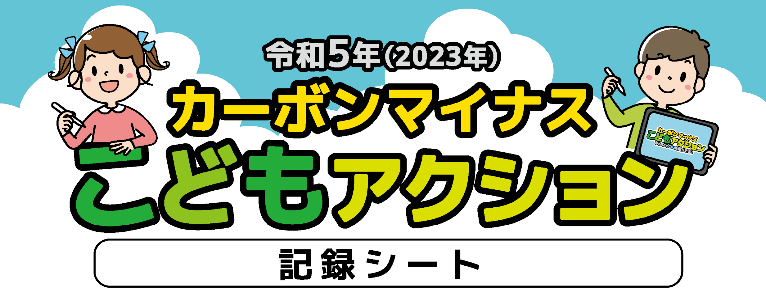
記録シートのCO₂削減量の計算根拠は、江東区役所ホームページの
「環境・まちづくり > 環境 >環境学習 > カーボンマイナスアクション事業」に掲載しています。
ＵＲＬ： https://www.city.koto.lg.jp/380201/machizukuri/kankyo/ondanka/2022carbon/2022carbon.html

③・④ → 冷房や暖房を使わなかった日（冷房や暖房がない場合）もチェックしよう。
③・④ → 冷房の場合は上段に、暖房の場合は下段にチェックして、CO₂削減量を
③・④ → 計算します。
※ 感染症・熱中症などに気を付けながら取り組もう。
お問い合わせ先
江東区環境清掃部温暖化対策課
TEL：０３－３６４７－６１２４ FAX：０３－５６１７－５７３７

カーボンマイナスこどもアクションは、みどり東京・温暖化防止プロジェクトの助成事業です。

取り組み/日付 |  | 1 | 2 | 3 | 4 | 5 | 6 | 7 | 8 | 9 | 10 | 11 | 12 | 13 | 14 | 15 | 16 | 17 | 18 | 19 | 20 | 21 | 22 | 23 | 24 | 25 | 26 | 27 | 28 | 29 | 30 | 31 | 合計 |  |  | CO₂ 削減量 |  |  | 1ヶ月 の合計
記 入 例 |  | ☑ | ☑ | ☑ | ☑ | ☑ | ☑ | ☑ | □ | □ | ☑ | ☑ | ☑ | □ | □ | □ | □ | □ | □ | ☑ | ☑ | □ | □ | □ | □ | □ | □ | □ | □ | ☑ | ☑ | ☑ | 15 | 日 | ｘ | 1 | ｇ | ＝ | 15 | ｇ
① | だれもいない部屋の電気（照明）を消そう （1日1時間短くした場合） | FALSE | FALSE | FALSE | FALSE | FALSE |  | FALSE |  |  |  |  |  |  |  | FALSE |  |  | FALSE | FALSE | FALSE |  |  |  |  |  |  |  |  |  | FALSE | FALSE | 0 | 日 | ｘ | 25 | ｇ | ＝ | 0 | ｇ
② | 使わない家電のコンセントを抜こう | FALSE |  |  |  |  | FALSE |  | FALSE |  |  | FALSE |  |  |  |  |  | FALSE |  | FALSE |  |  | FALSE | FALSE | FALSE | FALSE | FALSE | FALSE | FALSE | FALSE | FALSE | FALSE | 0 | 日 | ｘ | 140 | ｇ | ＝ | 0 | ｇ
③ | 冷房の設定温度を1℃上げよう |  |  |  |  |  |  |  |  |  |  |  |  |  |  |  |  |  |  |  |  |  |  |  |  |  |  |  |  |  |  |  | 0 | 日 | ｘ | 123 | ｇ | ＝ | 0 | ｇ
 | 暖房の設定温度を1℃下げよう | FALSE | FALSE | FALSE | FALSE | FALSE | FALSE |  |  | FALSE | FALSE | FALSE | FALSE | FALSE | FALSE | FALSE | FALSE | FALSE | FALSE | FALSE | FALSE | FALSE | FALSE | FALSE | FALSE | FALSE | FALSE | FALSE | FALSE | FALSE | FALSE | FALSE | 0 | 日 | ｘ | 144 | ｇ | ＝ | 0 | ｇ
④ | 冷房の使用時間を1時間短くしよう |  |  |  |  |  |  |  |  |  |  |  |  |  |  |  |  |  |  |  |  |  |  |  |  |  |  |  |  |  |  |  | 0 | 日 | ｘ | 77 | ｇ | ＝ | 0 | ｇ
 | 暖房の使用時間を1時間短くしよう |  |  |  |  |  |  |  |  |  |  |  |  |  |  |  |  |  |  |  |  |  |  |  |  |  |  |  |  |  |  |  | 0 | 日 | ｘ | 110 | ｇ | ＝ | 0 | ｇ
⑤ | テレビの画面は明るすぎないようにしよう |  |  |  |  |  |  |  |  |  |  |  |  |  |  |  |  |  |  |  |  |  |  |  |  |  |  |  |  |  |  |  | 0 | 日 | ｘ | 34 | ｇ | ＝ | 0 | ｇ
⑥ | テレビの使用時間を1時間短くしよう |  |  |  |  |  |  |  |  |  |  |  |  |  |  |  |  |  |  |  |  |  |  |  |  |  |  |  |  |  |  |  | 0 | 日 | ｘ | 21 | ｇ | ＝ | 0 | ｇ
⑦ | 冷蔵庫のドアは開けたらすぐ閉めよう |  |  |  |  |  |  |  |  |  |  |  |  |  |  |  |  |  |  |  |  |  |  |  |  |  |  |  |  |  |  |  | 0 | 日 | ｘ | 8 | ｇ | ＝ | 0 | ｇ
⑧ | 食事は残さないようにしよう | FALSE |  |  |  |  |  |  |  |  |  |  |  |  |  |  |  |  |  |  |  |  |  |  |  |  |  |  |  |  |  |  | 0 | 日 | ｘ | 148 | ｇ | ＝ | 0 | ｇ
⑨ | ごみの分別をしよう |  |  |  |  |  |  |  |  |  |  |  |  |  |  |  |  |  |  |  |  |  |  |  |  |  |  |  |  |  |  |  | 0 | 日 | ｘ | 77 | ｇ | ＝ | 0 | ｇ
⑩ | 水を出しっぱなしにしないようにしよう |  |  |  |  |  |  |  |  |  |  |  |  |  |  |  |  |  |  |  |  |  |  |  |  |  |  |  |  |  |  |  | 0 | 日 | ｘ | 38 | ｇ | ＝ | 0 | ｇ
⑪ | シャワーを１分短くしよう |  |  |  |  |  |  |  |  |  |  |  |  |  |  |  |  |  |  |  |  |  |  |  |  |  |  |  |  |  |  |  | 0 | 日 | ｘ | 83 | ｇ | ＝ | 0 | ｇ
⑫ | お風呂は、前の人が出たらすぐに入ろう |  |  |  |  |  |  |  |  |  |  |  |  |  |  |  |  |  |  |  |  |  |  | FALSE | FALSE |  | FALSE | FALSE |  |  | FALSE | FALSE | 0 | 日 | ｘ | 231 | ｇ | ＝ | 0 | ｇ
⑬ | 掃除機は部屋を片付けてからかけよう |  |  |  |  |  |  |  |  |  |  |  |  |  |  |  |  |  |  |  |  |  |  |  |  |  |  |  |  |  |  |  | 0 | 日 | ｘ | 7 | ｇ | ＝ | 0 | ｇ
⑭ | 出かけるときはバス・電車・自転車を利用しよう |  |  |  |  |  |  |  |  |  |  |  |  |  |  |  |  |  |  |  |  |  |  |  |  |  |  |  |  |  |  |  | 0 | 日 | ｘ | 260 | ｇ | ＝ | 0 | ｇ
⑮ | パソコンの使用時間を1時間短くしよう |  |  |  |  |  |  |  |  |  |  |  |  |  |  |  |  |  |  |  |  |  |  |  |  |  |  | FALSE |  |  |  |  | 0 | 日 | ｘ | 40 | ｇ | ＝ | 0 | ｇ
 |  |  |  |  |  |  |  |  |  |  |  |  |  |  |  |  |  |  |  |  |  |  |  |  |  |  |  |  |  |  |  |  |  |  |  | 1ヶ月の 総合計 |  | ＝ | 0 | ｇ

